表紙・改定履歴
Webダイレクト販売

画面設計書
受取人・請求人確認画面
G0120

© 2020 Sasuke Financial Lab Inc.

変 更 記 録
版数 REV. | 作成更新日 | 変 更 内 容 | 担 当
01 | 2020-08-21 | 初版 | 小川
02 | 2020-09-10 | UI工程初版 | 幡司
03 | 2020-09-16 | 画面概要、画面レイアウトのフォーマット修正 | 小川
04 | 2020-10-08 | ・画面レイアウトの画像が古かったので新しいデザインに差し替え ・画面項目定義書、アクション項目定義書から「年齢」を削除 | 福山
05 | 2020-10-10 | セッション構造改善反映 | 小川
06 | 2020-10-11 | アクション項目定義書 、アクションID「No6」の「申込更新API」に主キーとなる、商品付加IDと商品付加バージョンを渡すように修正 | 緒方
07 | 2020-11-19 | ▼設計改善 ・申込更新APIに承諾対象コードの更新を追記 | 須永

画面レイアウト
画面レイアウト | システム | 画面名 | 画面ID
 | Webダイレクト販売 | 受取人・請求人確認画面 | G0120

1
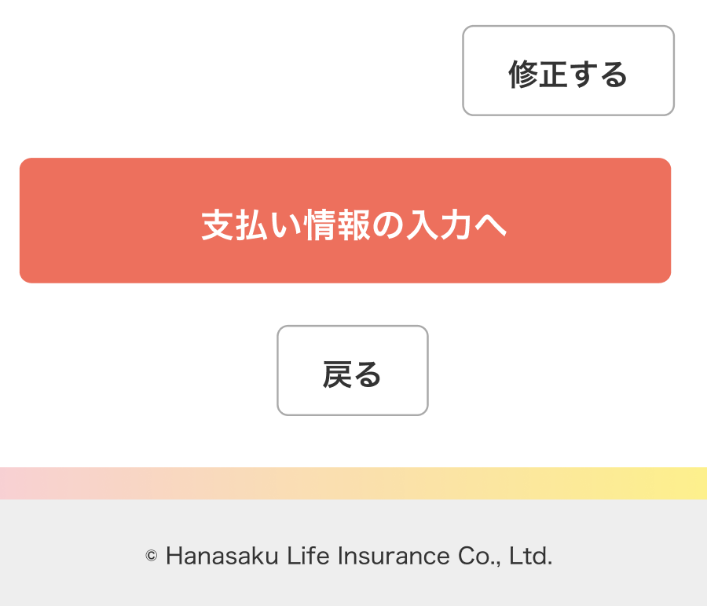
A

1
B

A

